界面&功能
好友系统 |  |  |  | 功能总览

 | 功能入口

 | 1.主界面右下角侧边功能栏点击图标进入

 | 好友界面及相关规则【当前为示例】 |  |  | 功能规则

 | 1.我的好友界面

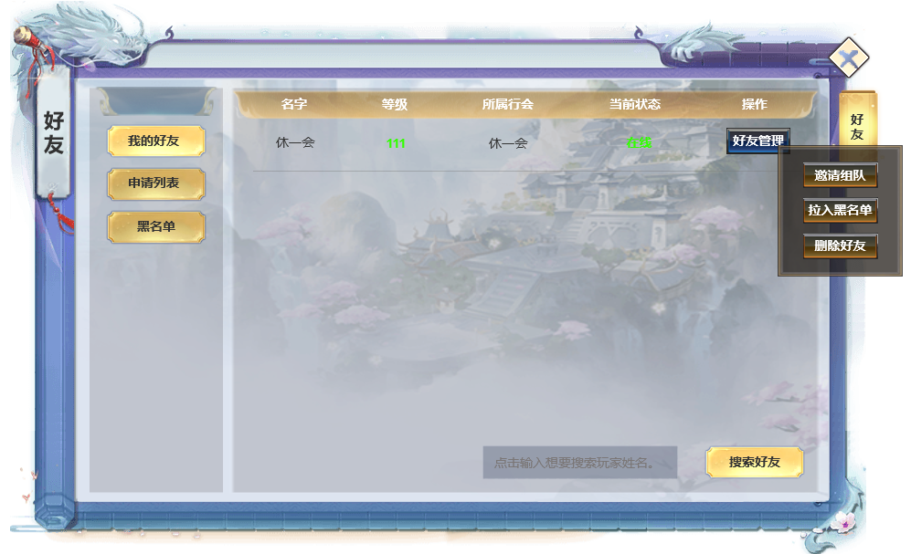

 |  | 1.好友功能2级页签
 |  | ▶ | 我的好友：显示已经添加的好友信息
 |  | ▶ | 申请列表：显示当前想玩家本人提出的未处理的好友申请信息
 |  | ▶ | 黑名单：显示被玩家拉为黑名单的用户信息

2
 |  | 2.好友信息情况
 |  | ▶ | 好友名字
 |  | ▶ | 好友等级
 |  | ▶ | 好友所属行会
3
 |  | ▶ | 好友在线状态
1

 |  | 3.好友管理下拉菜单
 |  | ▶ | 邀请组队
 |  | ▶ | 拉入黑名单
 |  | ▶ | 删除好友

 |  | 4.好友搜索
 |  | ▶ | 点击输入框
 |  | ▶ | 点击搜索好友拉起搜索结果2级界面
4
 |  | ▶ | 删除好友

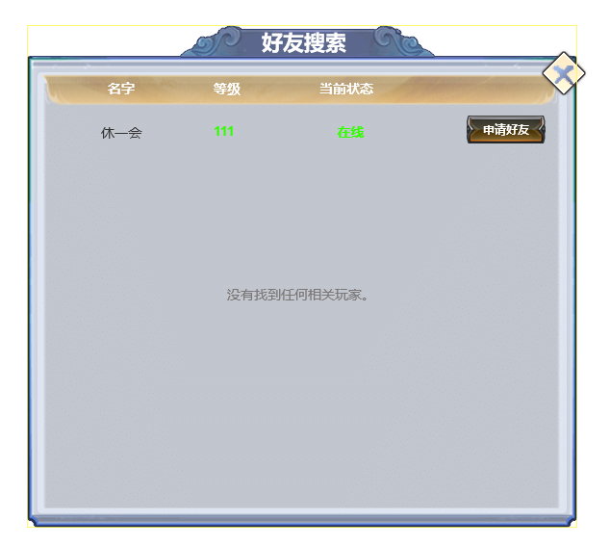

 |  | 5.好友搜索2级界面
 |  | ▶ | 显示搜索到的好友信息，点击申请好友向其发出好友申请
 |  | ▶ | 如未搜索到任何相关玩家，显示没有找到任何相关玩家。

5

 | 2.申请列表界面

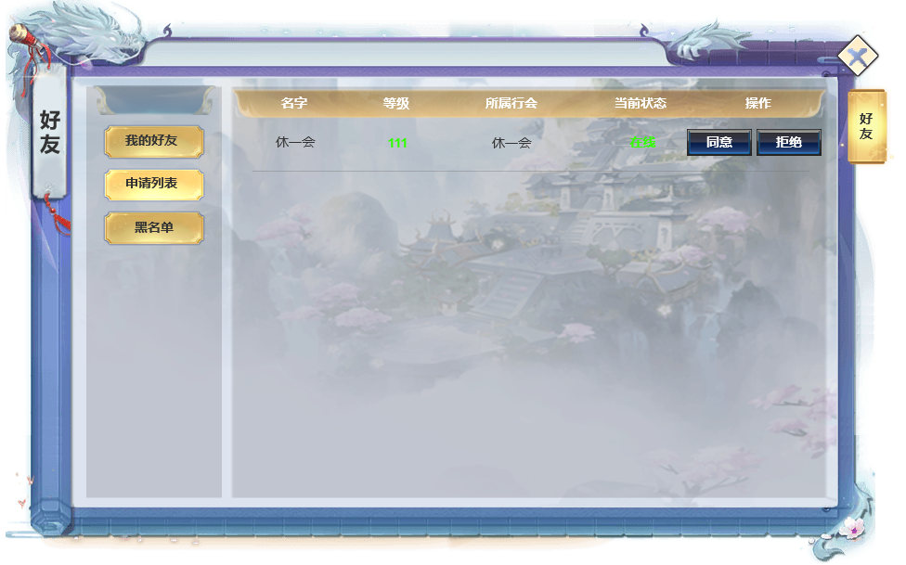
3
 |  | 6.申请列表界面
 |  | ▶ | 申请列表：显示当前想玩家本人提出的未处理的好友申请信息
 |  | ▶ | 同意或拒绝好友申请，好友申请将保存1天

6

 | 3.黑名单

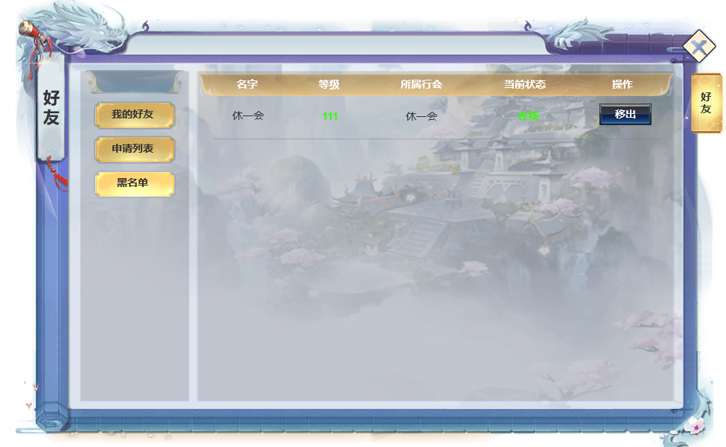
 |  | 7.黑名单
 |  | ▶ | 黑名单：显示移入黑名单的角色信息
 |  | ▶ | 可将对象玩家移出黑名单

 | 参考界面

功能美需
UI需求

 | 序号 | 类型 | 对应界面 | 内容 | 功能需求 | 策划建议 | 参考图
 | 1 | UI
 | 2 | UI
 | 3 | UI
 | 4 | UI
 | 5 | UI
 | 6 | UI
 | 7 | UI
 | 8 | UI
 | 9 | UI
 | 10 | UI
 | 11 | UI
 | 12 | UI
 | 13 | UI
 | 14 | UI
 | 15 | UI
 | 16 | UI
 | 17 | UI
 | 18 | UI
 | 19 | UI

背景图需求

 | 序号 | 类型 | 对应界面 | 内容 | 功能需求 | 策划建议 | 参考图
 | 1 | 2D原画
 | 2 | 2D原画
 | 3 | 2D原画
 | 4 | 2D原画
 | 5 | 2D原画
 | 6 | 2D原画

道具图标需求

动效需求

 | 序号 | 类型 | 内容 | 描述 | 功能需求 | 策划建议 | 参考图

其他 （ICON，模型，表情等）

 | 序号 | 类型 | 对应界面 | 内容 | 功能需求 | 策划建议 | 参考图
 | 1 | ICON | 主界面 | 主界面代表技能功能的入口图标 | 主界面代表技能功能的入口图标 |  | 

参考界面
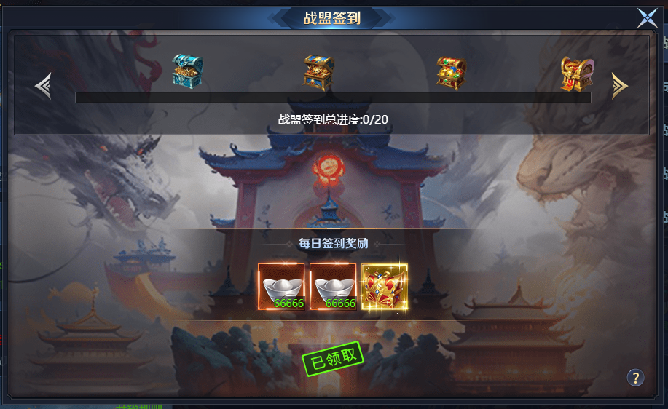
参考图

 | 参考游戏

